상품제안서
독판 물티슈+고급티슈 콤보 | 상품코드: S39340

 |  |  |  |  |  |  | 02-713-8555 | www.synergygift.co.kr
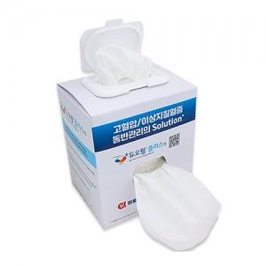

【상세/제작정보】

【인쇄/포장옵션】 | 풀칼라 / 포장불가능

【공급단가】 | 수량 | 1,000~ | 2,000~ | 3,000~ | 5,000~ | 10,000~
*VAT별도 | 단가 | 1,880원 | 1,850원 | 1,810원 | 1,740원 | 1,660원

【상품 URL】 | https://www.synergygift.co.kr:443/src/goods_detail.php?gdno=39340

